MySQLインストール手順
MySQLインストール手順

MySQLとは
 | DBツールです。
 | DBとは、システムにおいてデータを管理するソフトウェアです。
 | 様々な種類がありますが、本カリキュラムでは現場でも使用されている、かつ無料で利用可能なMySQLを使用します。

1. インストール
 | MySQLをインストールしましょう。

 | Windows
 |  | 以下ページからダウンロードします。
 |  | https://dev.mysql.com/downloads/installer/
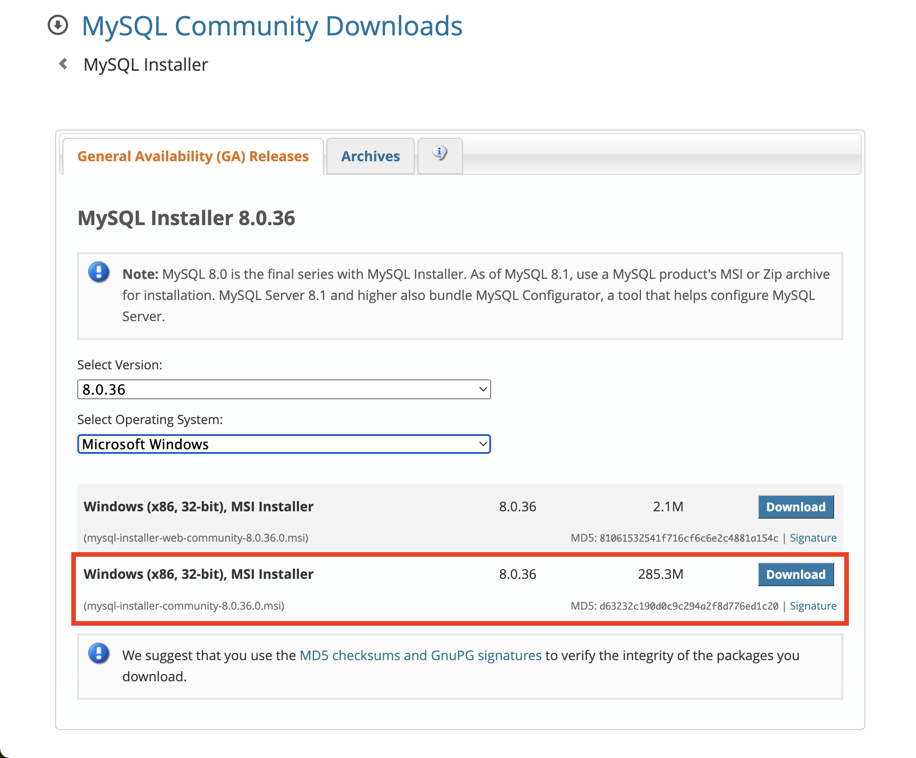

 |  | ダウンロードしたインストーラーをダブルクリックし、インストールします。
 |  | インストール手順は以下ページを参考にお願いします。
 |  | https://qiita.com/aki_number16/items/bff7aab79fb8c9657b62
 |  | コマンドプロンプトで以下コマンドを実行し、MySQLのバージョンが表示されればOKです！
 |  |  | mysql --version

 | Mac
 |  | homebrewをインストールしたら、以下コマンドでMySQLをインストールします。
 |  |  | brew install mysql
 |  | ターミナルで以下コマンドを実行し、MySQLのバージョンが表示されればOKです！
 |  |  | mysql --version

